Чек лист
 | Проверка вопроса "Выбор одного ответа"

Задача
Билд | 9.7.6. 18056
OS | Windows
Спец-я | https://docs.ispring.ru/pages/viewpage.action?pageId=4817641
Требования | https://docs.ispring.ru/pages/viewpage.action?pageId=4817641
Макет
Тестер | Архипова Полина
Estimation
Дата создания | 2025-03-22
Дата ред-ия

# | case | Оцениваемый тест | Анкетный тест | Комментарий
 | Проверка вопроса "Выбор одного ответа" на вкладке Данные
 | Добавление вопроса "Выбор одного ответа"
 | Добавить новый вопрос |  | №1, №2
 | Из списка
 | импорт вопросов
 | горячие клавиши
 | через панель быстрого доступа
 | Удалить вопрос
 | через контекстное меню
 | клавишей delete
 | вырезать вопрос
 | горячими клавишами
 | через контекстное меню
 | через панель
 | Копировать вопрос
 | через контекстное меню
 | горячими клавишами
 | через панель
 | Дублировать вопрос
 | через панель
 | горячими клавишами
 | через контекстное меню
 | Сменить тип вопроса
 | через контекстное меню |  | №20
 | через свойства слайда
 | Связать
 | через панель
 | горячими клавишами
 | через контекстное меню
 | Добавить вопрос в панель быстрого доступа
 | нажать на панели на Вопрос
 | вставить из буфера обмена
 | горячими клавишами
 | через панель
 | Импорт вопросов
 | через панель
 | через главное меню
 | горячими клавишами
 | Проверка карточки вопроса "Выбор одного ответа"
 | Текст вопроса
 | ввод текста вручную
 | из буфера обмена
 | пустой вариант ответа
 | с разрвами строк
 | форматирование
 | уравнение
 | символ
 | вставка гиперссылок
 | Текст вариантов ответа
 | ввод текста вручную
 | копировать горячими клавишами
 | копировать через панель
 | копировать через контекстное меню
 | вырезать горячими клавишами
 | вырезать через панель
 | вырезать через контекстное меню
 | вставить горячими клавишами
 | вставить через панель
 | вставить через контекстное меню
 | пустой вариант ответа
 | символы
 | форматирование
 | уравнение
 | символ
 | Медиа в вопросе "Выбор одного ответа"
 | Аудио
 | через панель - звук/ из файла/ mp3, wav, wma
 | через панель - звук/ записать с микрофона
 | через панель - звук/ настройки микрофона
 | горячими клавишами / из файла / mp3, wav, wma | №3 | №3
 | горячими клавишами / записать с микрофона | №4 | №4
 | горячими клавишами / настройки микрофона
 | в вопросе / mp3, wav, wma | №5 | №5
 | редактировать аудио
 | заменить из файла / mp3, wav, wma
 | заменить - записать из микрофона
 | удалить
 | Видео
 | в вопросе / mp4, mvk, avi, mpg, wmv | №5 | №5
 | через панель / mp4, mvk, avi, mpg, wmv
 | горячими клавишами / mp4, mvk, avi, mpg, wmv
 | заменить
 | удалить
 | Изображение
 | в вопросе /png, jpg, gif, bmp, tiff | №5 | №5
 | черезь панель / png, jpg, gif, bmp, tiff | №22 | №22
 | горячими клавишами / png, jpg, gif, bmp, tiff | №22 | №22
 | заменить / png, jpg, gif, bmp, tiff | №22 | №22
 | удалить
 | увеличить при нажатии
 | замещающий текст
 | Варианты ответа вопроса
 | в ответе - Добавить рисунок / png, jpg, gif, bmp, tiff | №5 | №5
 | через панель - Добавить рисунок / png, jpg, gif, bmp, tiff | №23 | №23
 | через панель - Добавить видео / mp4, mvk, avi, mpg, wmv | №23 | №23
 | через панель - Добавить аудио / mp3, wav, wma | №23 | №23
 | горячими клавишами - Добавить рисунок / png, jpg, gif, webp, svg | №23 | №23
 | горячими клавишами - Добавить видео / mp4, mvk, avi, mpg, wmv | №23 | №23
 | горячими клавишами - Добавить аудио / mp3, wav, wma | №23 | №23
 | Обратная связь и вветвление
 | Обратная связь
 | выпадающий список Обратная связь
 | через панель - тест / свойства | №14 | №14
 | ввод текста вручную
 | копировать горячими клавишами
 | копировать через панель
 | копировать через контекстное меню
 | вырезать горячими клавишами
 | вырезать через панель
 | вырезать через контекстное меню
 | вставить горячими клавишами
 | вставить через панель
 | вставить через контекстное меню
 | пустой вариант ответа
 | форматирование
 | гиперссылка
 | уравнение | №6 | №6
 | символ
 | Ветвление
 | в варианте ответа
 | по результату ответа
 | следующий вопрос
 | завершить тест
 | выбранный вопрос
 | начало группы
 | Баллы
 | по ответу
 | по результату
 | положительыне
 | отрицательные
 | Свойства слайда НЕ проверять!!!
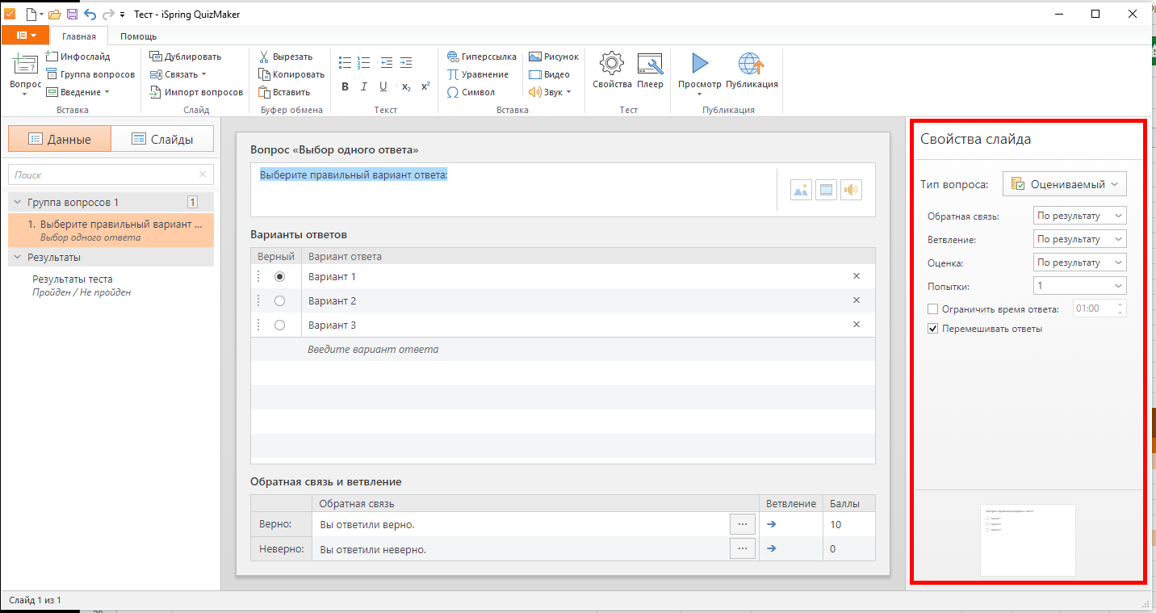

 | Свойства теста
 | Вкладка "Основные свойства"
 | Название и размеры | Применяется ко всему тесту
 | название теста: буквы
 | название теста: символы
 | название теста: цифры
 | название теста: вставить
 | название теста: пустое поле | №7
 | размер слайда: 720 х 540
 | размер слайда: 960 х 540
 | размер слайда: 960 х 600
 | размер слайда: Пользовательский | №8
 | ширина/высота: цифры
 | ширина/высота: символы
 | ширина/высота: буквы
 | ширина/высота: пустое поле | №9
 | сохранять пропорции
 | Ограничение по времени
 | значение по умолчанию
 | стрелками | №10
 | вручную | №10
 | пустое поле
 | Вкладка "Оценивание теста"
 | Тип оценивания
 | по проходному баллу
 | не оценивается
 | Условия прохождения
 | оценивать тест: в процентах | №11
 | оценивать тест: в баллах | №11
 | проходной балл в процентах: стрелками | №12
 | проходной балл в процентах: вручную | №12
 | проходной балл в процентах: цифры | №12
 | проходной балл в процентах: буквы
 | проходной балл в процентах: символы | №12
 | проходной балл в процентах: пустое поле | №12
 | проходной балл в баллах: стрелками
 | проходной балл в баллах: вручную
 | проходной балл в баллах: цифрами
 | проходной балл в баллах: буквами
 | проходной балл в баллах: символами
 | проходной балл в баллах: пустое поле
 | Вкладка "Свойства вопросов"
 | Оценивание
 | стрелками | №13
 | применять штраф для неотвеченных вопросах
 | вручную: цифры | №13
 | вручную: буквы | №13
 | вручную символы | №13
 | вручную : пустое поле
 | Ограничения
 | количество попыток: из списка
 | ограничить время ответа: стрелками | №13
 | ограничить время ответа: вручную / цифры | №13
 | ограничить время ответа: вручную / буквы | №13
 | ограничить время ответа: вручную / символы | №13
 | ограничить время ответа: вручную / пустое поле | №13
 | перемешать варианты ответов
 | принимать частично верные ответы | №21
 | разрешать пропускать анкетные вопросы
 | Обратная связь
 | показывать обратную связь для оцениваемых вопросов
 | показывать обратную связь для анкетных вопросов
 | поле Верно
 | поле Неверно | №14
 | поле Частично верно | №14
 | поле Повторная попытка | №14
 | поле Отвечено
 | Вкладку "Список вопросов" НЕ проверять!!

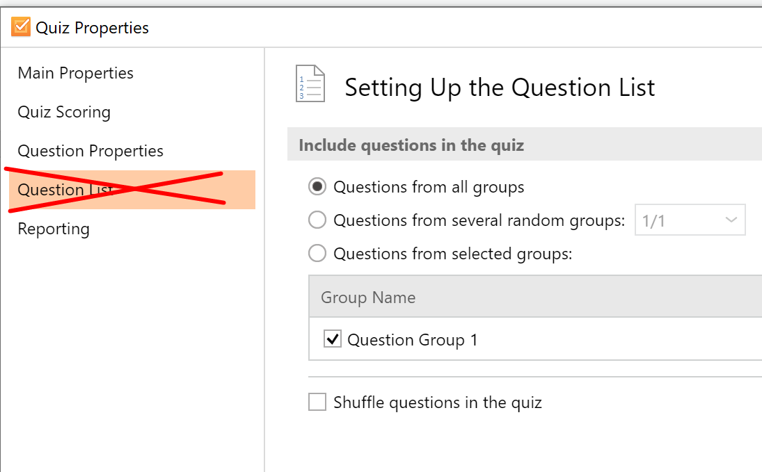

 | Вкладка отправка отчета
 | Отправка отчета на Email
 | отправлять отчет | №15, 17
 | отправлять тест, если: из списка / Пройден или Непройден | №16
 | отправлять тест, если: из списка / Пройден | №16
 | отправлять тест, если: из списка / Не пройден | №16
 | включать в отчет ответы пользователя | №18
 | отправлять отчет тестируемому | №18
 | ответы пользователя
 | правильные ответы
 | текст обратной связи
 | заголовок письма: буквы
 | заголовок письма: цифры
 | заголовок письма: символы
 | заголовок письма: пустое поле
 | Другое
 | отправить результат на сервер | №18
 | выполнить JavaScript | №17
 | выполнить JavaScript: настроить | №19

тест-кейсы
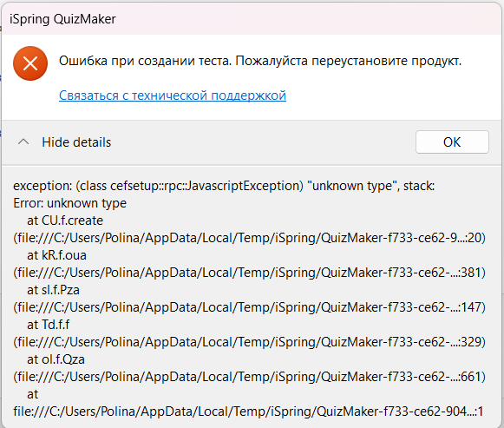
№1 | Не создается анкета (P1)
 | Шаги:
 | Открыть приложение quizMaker
 | нажать на кнопку Создание анкеты
 | Фактический результат: ошибка

 | Ожидаемый результат: Создание анкетного вопроса

№2 | Не создается анкета через панель быстрого доступа (P1)
 | Шаги:
 | Открыть приложение QuizMaker
 | Нажать кнопку Создать новый тест
 | Нажать в панели быстрого доступа кнопку Тип теста

 | Выбрать Анкета
 | Фактический результат:

 | Ожидаемый результат: Создание анкетного вопроса

№3 | Не открывается звук из файла горячими клавишами (P3)
 | Шаги:
 | Открыть приложение QuizMaker
 | Нажать кнопку Создать новый тест
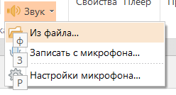
 | Создать вопрос "Выбор одного ответа"
 | Открыть вопрос "Выбор одного ответа"
 | В свойствах слайда выбрать тип: Оцениваемый
 | Горячими клавишами выбрать Звук
 | Нажать "ф" для открытия Из файла

 | Фактический результат:
 | Не открывается "из файла" горячими клавишами

 | Ожидаемый результат: выбор аудио из файла

 | Воспроизводится и для: тип Анкетный

№4 | Открывается окно Настроек вместо Записать с микрофона при выборе горячими клавишами (P2)
 | Шаги:
 | Открыть приложение QuizMaker
 | Нажать кнопку Создать новый тест
 | Создать вопрос "Выбор одного ответа"
 | Открыть вопрос "Выбор одного ответа"
 | В свойствах слайда выбрать тип: Оцениваемый
 | Горячими клавишами выбрать Звук
 | Нажать "з" для открытия Записать с микрофона

 | Фактический результат:
 | открывается окно Настроек микрофона вместо Записать с микрофона
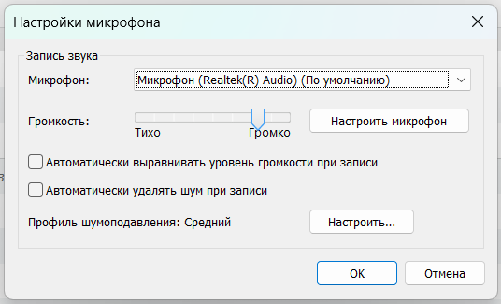

 | Ожидаемый результат: открывается окно Запись аудио

 | Воспроизводится и для: тип Анкетный

№5 | Не открывается Добавить аудио в вопросе (P2)
 | Шаги:
 | Открыть приложение QuizMaker
 | Нажать кнопку Создать новый тест
 | Создать вопрос "Выбор одного ответа"
 | Открыть вопрос "Выбор одного ответа"
 | В свойствах слайда выбрать тип: Оцениваемый
 | Нажать на кнопку Добавить звук в вопросе

 | Фактический результат:
 | нет открывается ничего

 | Ожидаемый результат:
 | кнопка работает, можно выбрать Звук или Записать с микрофона

 | Воспроизводится и для: тип Анкетный. а также для Добавить видео, Добавить рисунок. Не работает и в вариантах ответа

№6 | При нажатии на Уравнение в Обратной связи вравнивание автоматически по центру (P3)
 | Шаги:
 | Открыть приложение QuizMaker
 | Нажать кнопку Создать новый тест
 | Создать вопрос "Выбор одного ответа"
 | Открыть вопрос "Выбор одного ответа"
 | В свойствах слайда выбрать тип: Оцениваемый
 | Нажать Обратная связь
 | Курсор поставть на строку ввода
 | Нажать Уравнение

 | Фактический результат:
 | выравнивание автоматически по центру

 | Ожидаемый результат:
 | выравнивание по левому краю

№7 | Есть возможность сохранять настройки при пустом поле Название теста (P3)
 | Шаги:
 | Открыть приложение QuizMaker
 | Нажать кнопку Создать новый тест
 | Нажать Свойства теста
 | Выбрать Основные свойства теста
 | Поле Название теста оставить пустым
 | Нажать Сохранить

 | Фактический результат:
 | кнопка активная

 | Ожидаемый результат:
 | кнопка неактивная

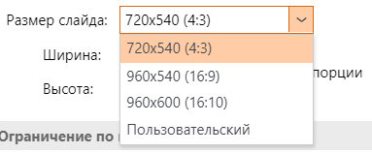
№8 | Нельзя выбрать Пользовательский размер слайда (P2)
 | Шаги:
 | Открыть приложение QuizMaker
 | Нажать кнопку Создать новый тест
 | Нажать Свойства теста
 | Выбрать Основные свойства теста
 | Нажать Размер слайда
 | Выбрать Пользовательский

 | Фактический результат:
 | кнопка неактивная

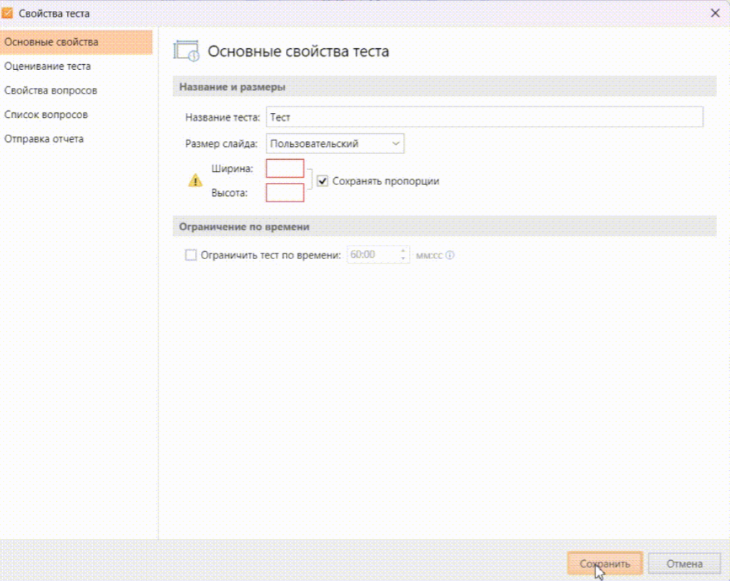
 | Ожидаемый результат:
 | кнопка активная

№9 | Поздно появляется подсказка о некорректных данных в Ширине и Высоте (P3)
 | Шаги:
 | Открыть приложение QuizMaker
 | Нажать кнопку Создать новый тест
 | Нажать Свойства теста
 | Выбрать Основные свойства теста
 | Убрать ширину и высоту
 | Нажать сохранить

 | Фактический результат:
 | кнопка не активная, подсказка появляется после снятия курсора с окошек Ширина и Высота

 | Ожидаемый результат:
 | подсказка появляется сразу же, кнопка Сохранить неактивная

№10 | Пропадает поле секунд в Ограничить тест по времени (P1)
 | Шаги:
 | Открыть приложение QuizMaker
 | Нажать кнопку Создать новый тест
 | Нажать Свойства теста
 | Выбрать Основные свойства теста
 | Поставить галочку Ограничить тест по времени
 | Нажать на стрелочку вверх/вниз

 | Фактический результат:
 | поле секунд исчезло

 | Ожидаемый результат:
 | время изменяется в соответствии с нажатой стрелкой, поле не пропадает

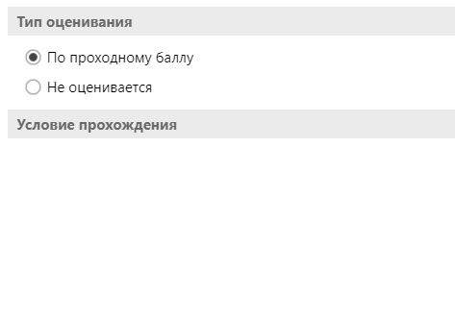
 | Воспроизводится для: написания времени вручную

№11 | Пропадает поле Оценивать тест при нажатии на выпадающий список (P1)
 | Шаги:
 | Открыть приложение QuizMaker
 | Нажать кнопку Создать новый тест
 | Нажать Свойства теста
 | Выбрать Оценивание теста
 | Выбрать тип оценивания: по проходному баллу
 | Оценивать тест: по баллам

 | Фактический результат:
 | все поля Условия прохождения исчезли

 | Ожидаемый результат:
 | меняется оценивать тест: по баллам, ставятся баллы

№12 | Увеличивается и перемещается поле Процент при попытке ввода (P2)
 | Шаги:
 | Открыть приложение QuizMaker
 | Нажать кнопку Создать новый тест
 | Нажать Свойства теста
 | Выбрать Оценивание теста
 | Выбрать тип оценивания: по проходному баллу
 | Оценивать тест: в процентах
 | Нажать на поле Процент

 | Фактический результат:
 | увеличилось и переместилось поле Процент

 | Ожидаемый результат:
 | поле Процент осталось на своем месте

 | Воспроизводится: для ввода цифр, ввода символов, пустое поле

№13 | Стрелки и поля становятся неактивными после одного нажатия (P1)
 | Шаги:
 | Открыть приложение QuizMaker
 | Нажать кнопку Создать новый тест
 | Нажать Свойства теста
 | Выбрать Свойства вопросов
 | Оценивание: баллы за неправильный ответ
 | Нажать на стрелку вверх/вниз

 | Фактический результат:
 | значение поменялось на две цифры, поле неактивно

 | Ожидаемый результат:
 | значение поменялось на одну цифру, поле активно

 | Также воспроизводится и для Штраф за неправильный ответ, Уменьшать балл за вопрос при каждой попытке ответа и Ограничить время ответа и при вводе цифр вручную

№14 | Значения оповещений не соответствуют указанным в Свойствах теста (P1)
 | Шаги:
 | Открыть приложение QuizMaker
 | Нажать кнопку Создать новый тест
 | Нажать Свойства теста
 | Выбрать Свойства вопросов
 | Обратная связь
 | Написать в каждое поле значения
 | Запустить тест

 | Фактический результат:
 | некорректные значения при Неправильном и Частичном ответе. В Свойствах тестах - повторная попытка = повторная попытка

 | Ожидаемый результат:
 | значения оповещений соответствуют указанным в Свойствах теста

№15 | Значение в поле Отправлять отчет инструктору вставляется автоматически при вводе любых символов (P1)
 | Шаги:
 | Открыть приложение QuizMaker
 | Нажать кнопку Создать новый тест
 | Нажать Свойства теста
 | Выбрать Отправка отчета
 | Поставить галочку перед Отправлять отчет инструктору
 | Поставить курсор на Отправить отчет инструктору
 | Начать писать символы

 | Фактический результат:
 | автоматически в поле вставляется internal crash 9824

 | Ожидаемый результат:
 | пишутся вводимые символы
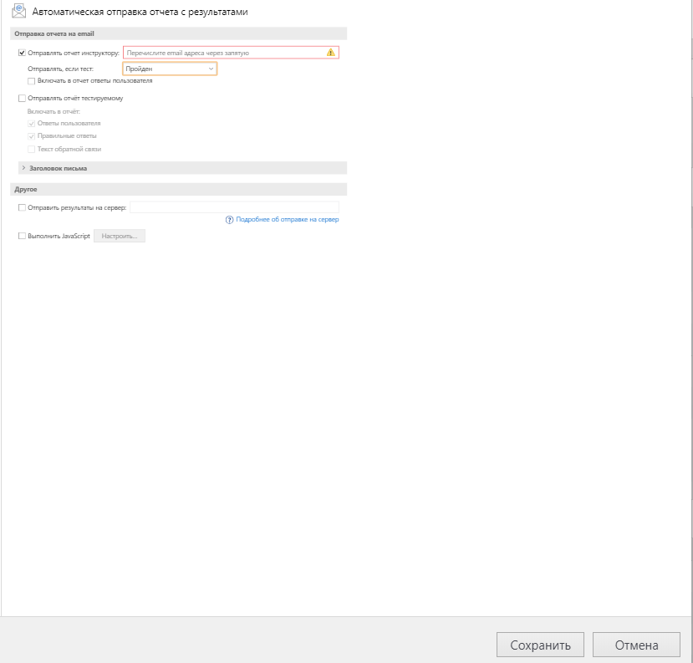
№16 | Некорректно работает список Отправлять, если тест (P1)
 | Шаги:
 | Открыть приложение QuizMaker
 | Нажать кнопку Создать новый тест
 | Нажать Свойства теста
 | Выбрать Отправка отчета
 | Выбрать Пройден в Отправлять, если тест

 | Фактический результат:
 | окно уменьшается с каждым выбором из этого списка

 | Ожидаемый результат:
 | выбирается Пройден

№17 | Нет галочки в чекбоксе в поле Отправлять отчет инструктору (P3)
 | Шаги:
 | Открыть приложение QuizMaker
 | Нажать кнопку Создать новый тест
 | Нажать Свойства теста
 | Выбрать Отправка отчета
 | Поставить галочку перед Отправлять отчет инструктору

 | Фактический результат:
 | галочка отсутствует в чекбоксе

 | Ожидаемый результат:
 | появилась галочка

 | Воспроизводится и для: Выполнить JavaScript

№18 | Не работает чекбокс Включать в отчет ответы пользователя (P2)
 | Открыть приложение QuizMaker
 | Нажать кнопку Создать новый тест
 | Нажать Свойства теста
 | Выбрать Отправка отчета
 | Поставить галочку Включать в отчет ответы пользователя

 | Фактический результат:
 | галочка отсутствует, текст посветлел

 | Ожидаемый результат:
 | появилась галочка

 | Воспроизводится и для: Отправлять отчет тестируемому

№19 | Увеличивается кнопка Настроить в Выполнить JavaScript при нажатии (P1)
 | Открыть приложение QuizMaker
 | Нажать кнопку Создать новый тест
 | Нажать Свойства теста
 | Выбрать Отправка отчета
 | Нажать на Выполнить JavaScript
 | Нажать кнопку Настроить

 | Фактический результат:
 | кнопка увеличивается

 | Ожидаемый результат:
 | появляются Настройки

№20 | Поведение не меняется при Сменить тип вопроса в Анкетном типе (P2)
 | Открыть приложение QuizMaker
 | Нажать кнопку Создать новый тест
 | Добавить вопрос
 | Выбрать тип вопроса - Анкетный
 | Наведя на вопрос, в контекстном меню Сменить тип вопроса

 | Фактический результат:
 | оформление не меняется, невозможно понять сменился ли тип вопроса | Дизайн при Выборе нескольких вариантов ответа и при Выборе одного варианта ответа

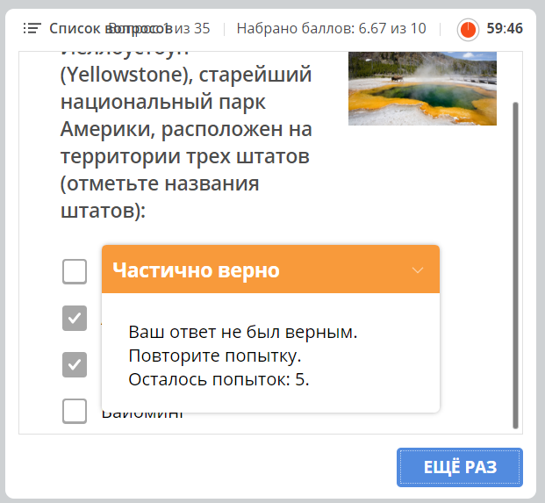
 | Ожидаемый результат:
 | меняется оформление

№21 | Не работает кнопка Принимать частично верные ответы (P1)
 | Открыть приложение QuizMaker
 | Нажать кнопку Создать новый тест
 | Добавить вопрос
 | Выбрать тип вопроса - Оцениваемый
 | В Свойствах теста поставить галочку "Принимать частично верные ответы"
 | Нажать Применить ко всем
 | Нажать Сохранить

 | Фактический результат:
 | при частично верном ответе появляется подсказка Частично верно и кнопка Еще раз

 | Ожидаемый результат:
 | ответ принят, кнопка Продолжить

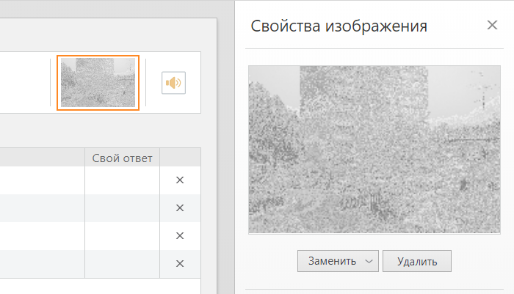
№22 | Не вставляется формат tiff в вопрос (P2)
 | Открыть приложение QuizMaker
 | Нажать кнопку Создать новый тест
 | Добавить вопрос
 | Выбрать тип вопроса - Оцениваемый
 | Через панель - Добавить рисунок - из файла
 | Выбрать формат tiff
 | Нажать Открыть

 | Фактический результат:
 | фотография вставляется, но она сломана

 | Ожидаемый результат:
 | фотография вставляется, четко видно

 | Воспроизводится для: Тип Анкетный, для заменить и вставка горячими клавишами

№23 | Не вставляется Рисунок в ответ вопроса (P2)
 | Открыть приложение QuizMaker
 | Нажать кнопку Создать новый тест
 | Добавить вопрос
 | Выбрать тип вопроса - Оцениваемый
 | Поставить курсор на ответ вопроса
 | Через панель - Добавить рисунок - из файла
 | Вставить любое фото
 | Нажать Открыть

 | Фактический результат:
 | фотография вставляется в вопрос, а не в ответ

 | Ожидаемый результат:
 | фотография вставляется в ответ

 | Воспроизводится для: Тип Анкетный, Добавить видео, Добавить аудио через панель и горячими клавишами

